상품제안서
플레이고 3in1 멀티고속무선충전기 | 상품코드: S37536

 |  |  |  |  |  |  | 02-713-8555 | www.synergygift.co.kr
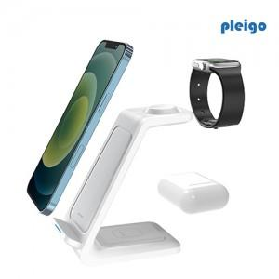

【상세/제작정보】

【인쇄/포장옵션】 | 레이저, 풀칼라 / 포장지포장

【공급단가】 | 수량 | 50~ | 100~ | 300~ | 500~ | 1,000~
*VAT별도 | 갤럭시 | 12,400원 | 12,210원 | 11,930원 | 11,450원 | 10,970원
 | 애플 | 12,400원 | 12,210원 | 11,930원 | 11,450원 | 10,970원

【상품 URL】 | https://www.synergygift.co.kr:443/src/goods_detail.php?gdno=37536

